关系图
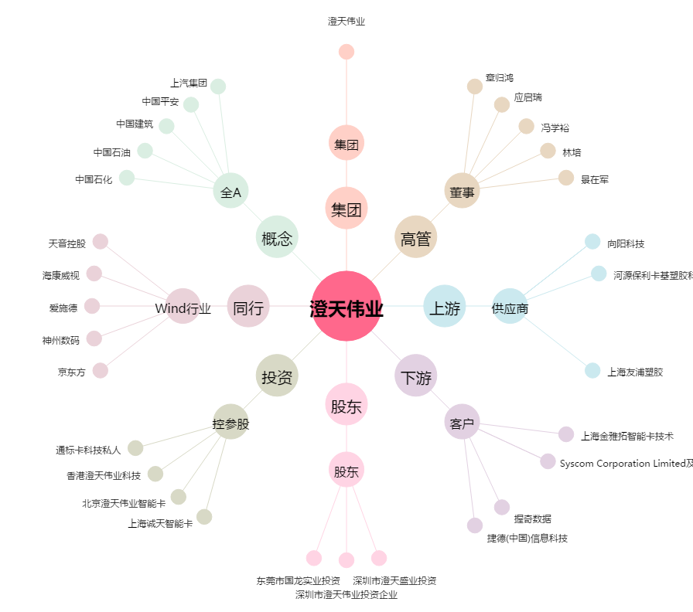
澄天伟业[300689.SZ] - 关系概览图

